Титульник
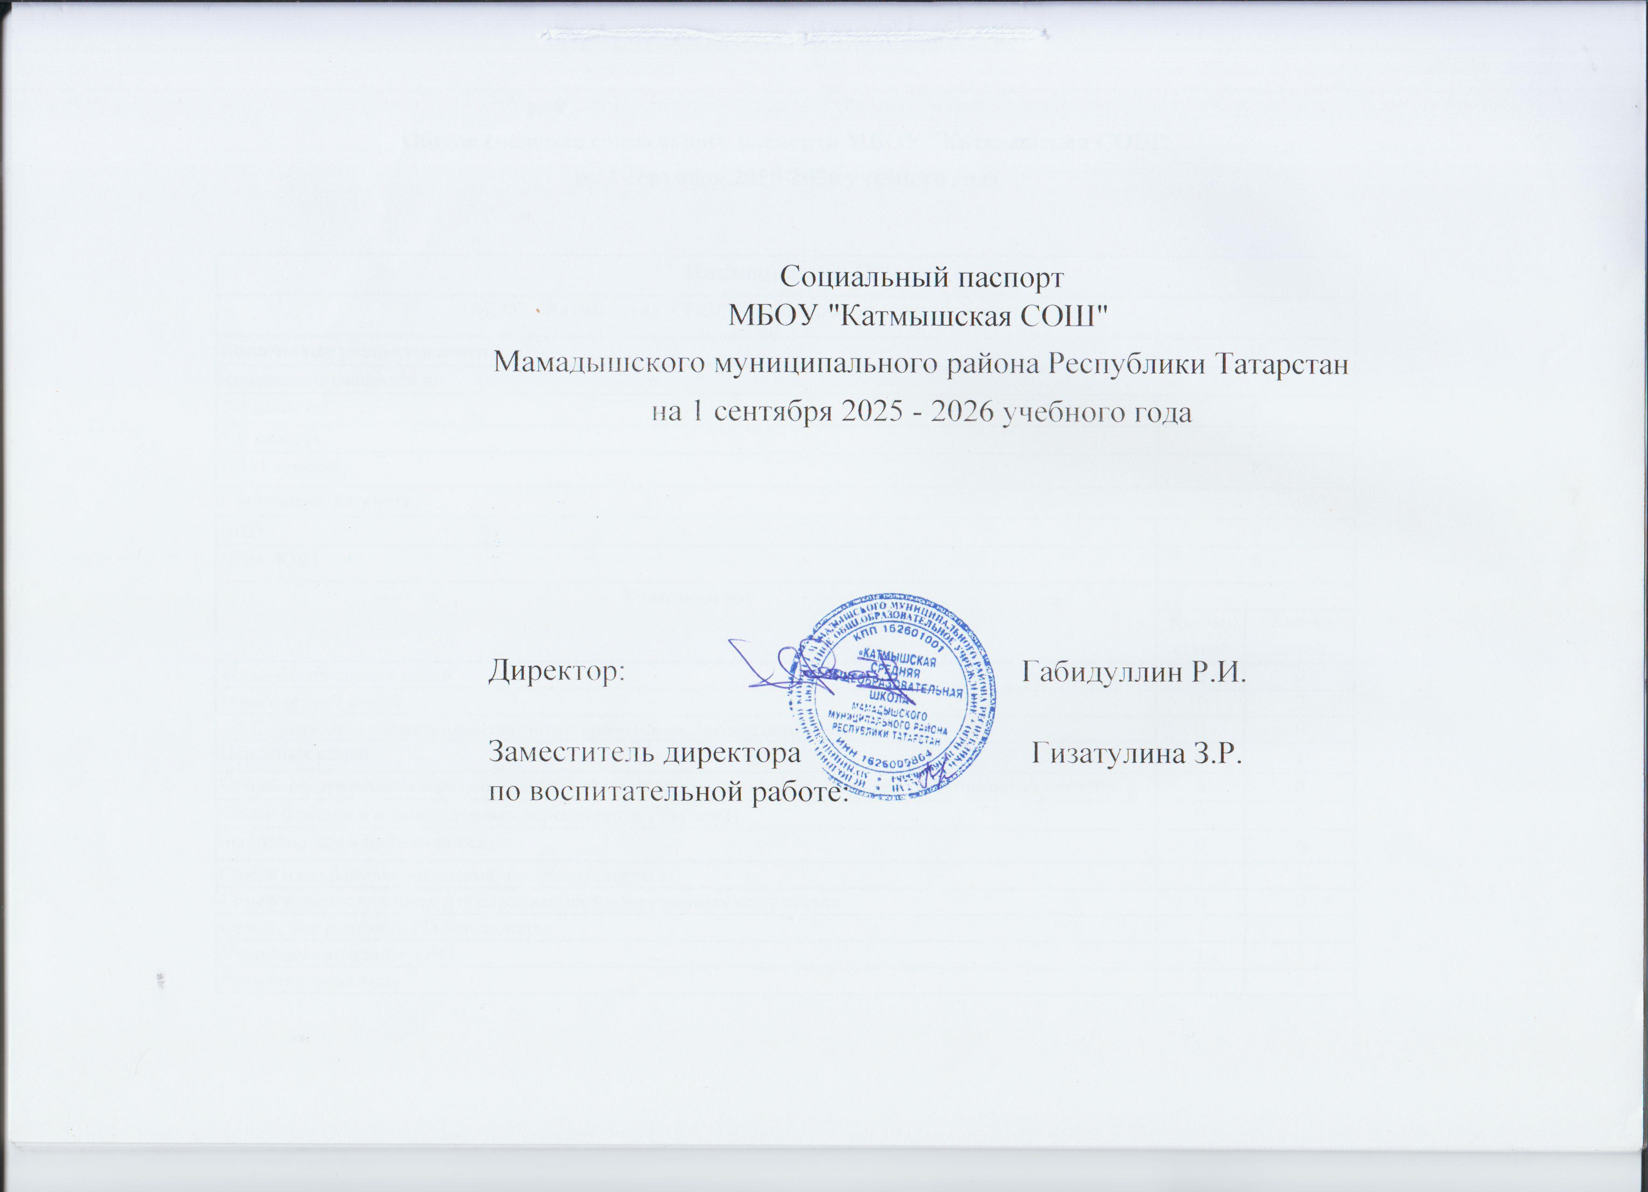
Социальный паспорт
МБОУ "Катмышская СОШ"
Мамадышского муниципального района Республики Татарстан
на 1 сентября 2025 - 2026 учебного года

 | Директор: | Габидуллин Р.И.

 | Заместитель директора | Гизатулина З.Р.
 | по воспитательной работе:

